2024_01_data
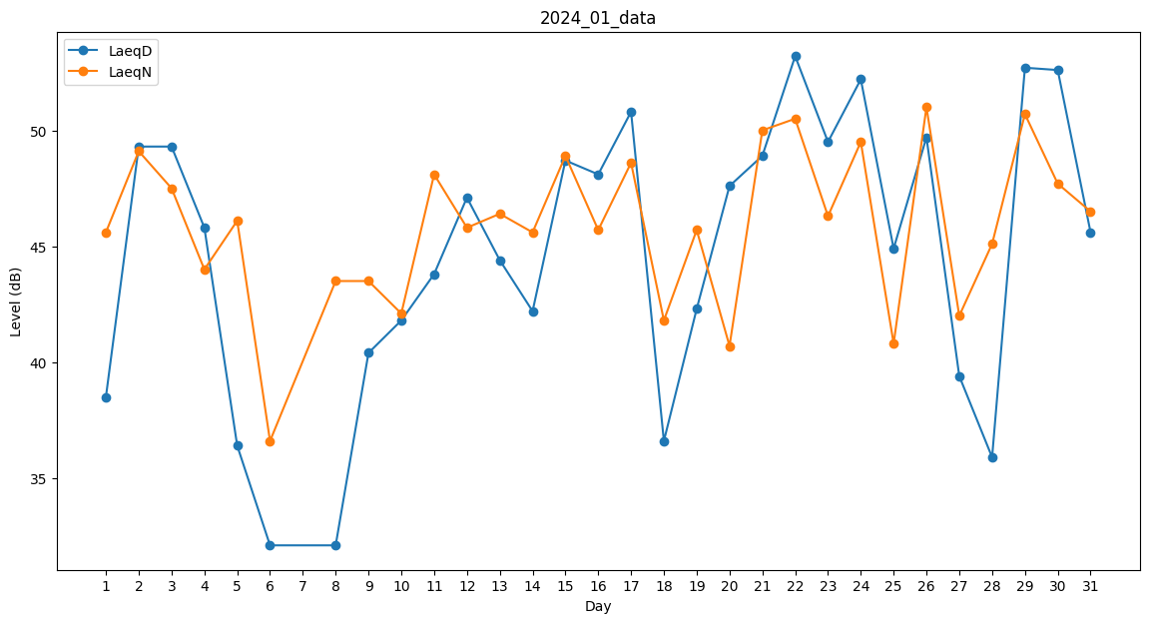
Day | LaeqD | LaeqN
1 | 38.5 | 45.6
2 | 49.3 | 49.1
3 | 49.3 | 47.5
4 | 45.8 | 44
5 | 36.4 | 46.1
6 | 32.1 | 36.6
7 | 0 | 41.7
8 | 32.1 | 43.5
9 | 40.4 | 43.5
10 | 41.8 | 42.1
11 | 43.8 | 48.1
12 | 47.1 | 45.8
13 | 44.4 | 46.4
14 | 42.2 | 45.6
15 | 48.7 | 48.9
16 | 48.1 | 45.7
17 | 50.8 | 48.6
18 | 36.6 | 41.8
19 | 42.3 | 45.7
20 | 47.6 | 40.7
21 | 48.9 | 50
22 | 53.2 | 50.5
23 | 49.5 | 46.3
24 | 52.2 | 49.5
25 | 44.9 | 40.8
26 | 49.7 | 51
27 | 39.4 | 42
28 | 35.9 | 45.1
29 | 52.7 | 50.7
30 | 52.6 | 47.7
31 | 45.6 | 46.5

